ActualData
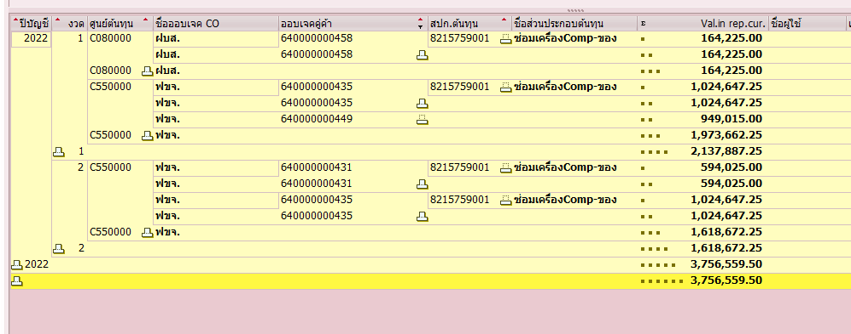
Period | Order | Posting Date | Cost Element | คำอธิบายรหัสบัญชี | จำนวนเงินจาก Order | ศูนย์ต้นทุนตัวรับ | จำนวนเงินเข้า Cost Center
1 | 640000000435 | 31.01.2022 | 8215759001 | ซ่อมเครื่องComp-ของ | -1,024,647.25 | C550000 | 1,024,647.25
1 | 640000000449 | 31.01.2022 | 8215759001 | ซ่อมเครื่องComp-ของ | -949,015.00 | C550000 | 949,015.00
1 | 640000000458 | 31.01.2022 | 8215759001 | ซ่อมเครื่องComp-ของ | -164,225.00 | C080000 | 164,225.00
2 | 640000000431 | 28.02.2022 | 8215759001 | ซ่อมเครื่องComp-ของ | -594,025.00 | C550000 | 594,025.00
2 | 640000000435 | 28.02.2022 | 8215759001 | ซ่อมเครื่องComp-ของ | -1,024,647.25 | C550000 | 1,024,647.25
 |  |  |  |  | -3,756,559.50 |  | 3,756,559.50

KOB1
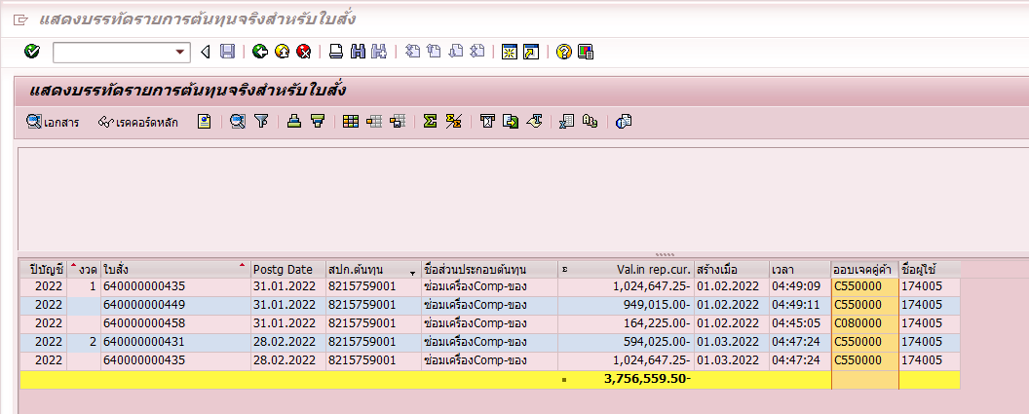

KSB1

